Oppskrift
Nanbrød Mexican FiestaNanbrød Mexican Fiesta
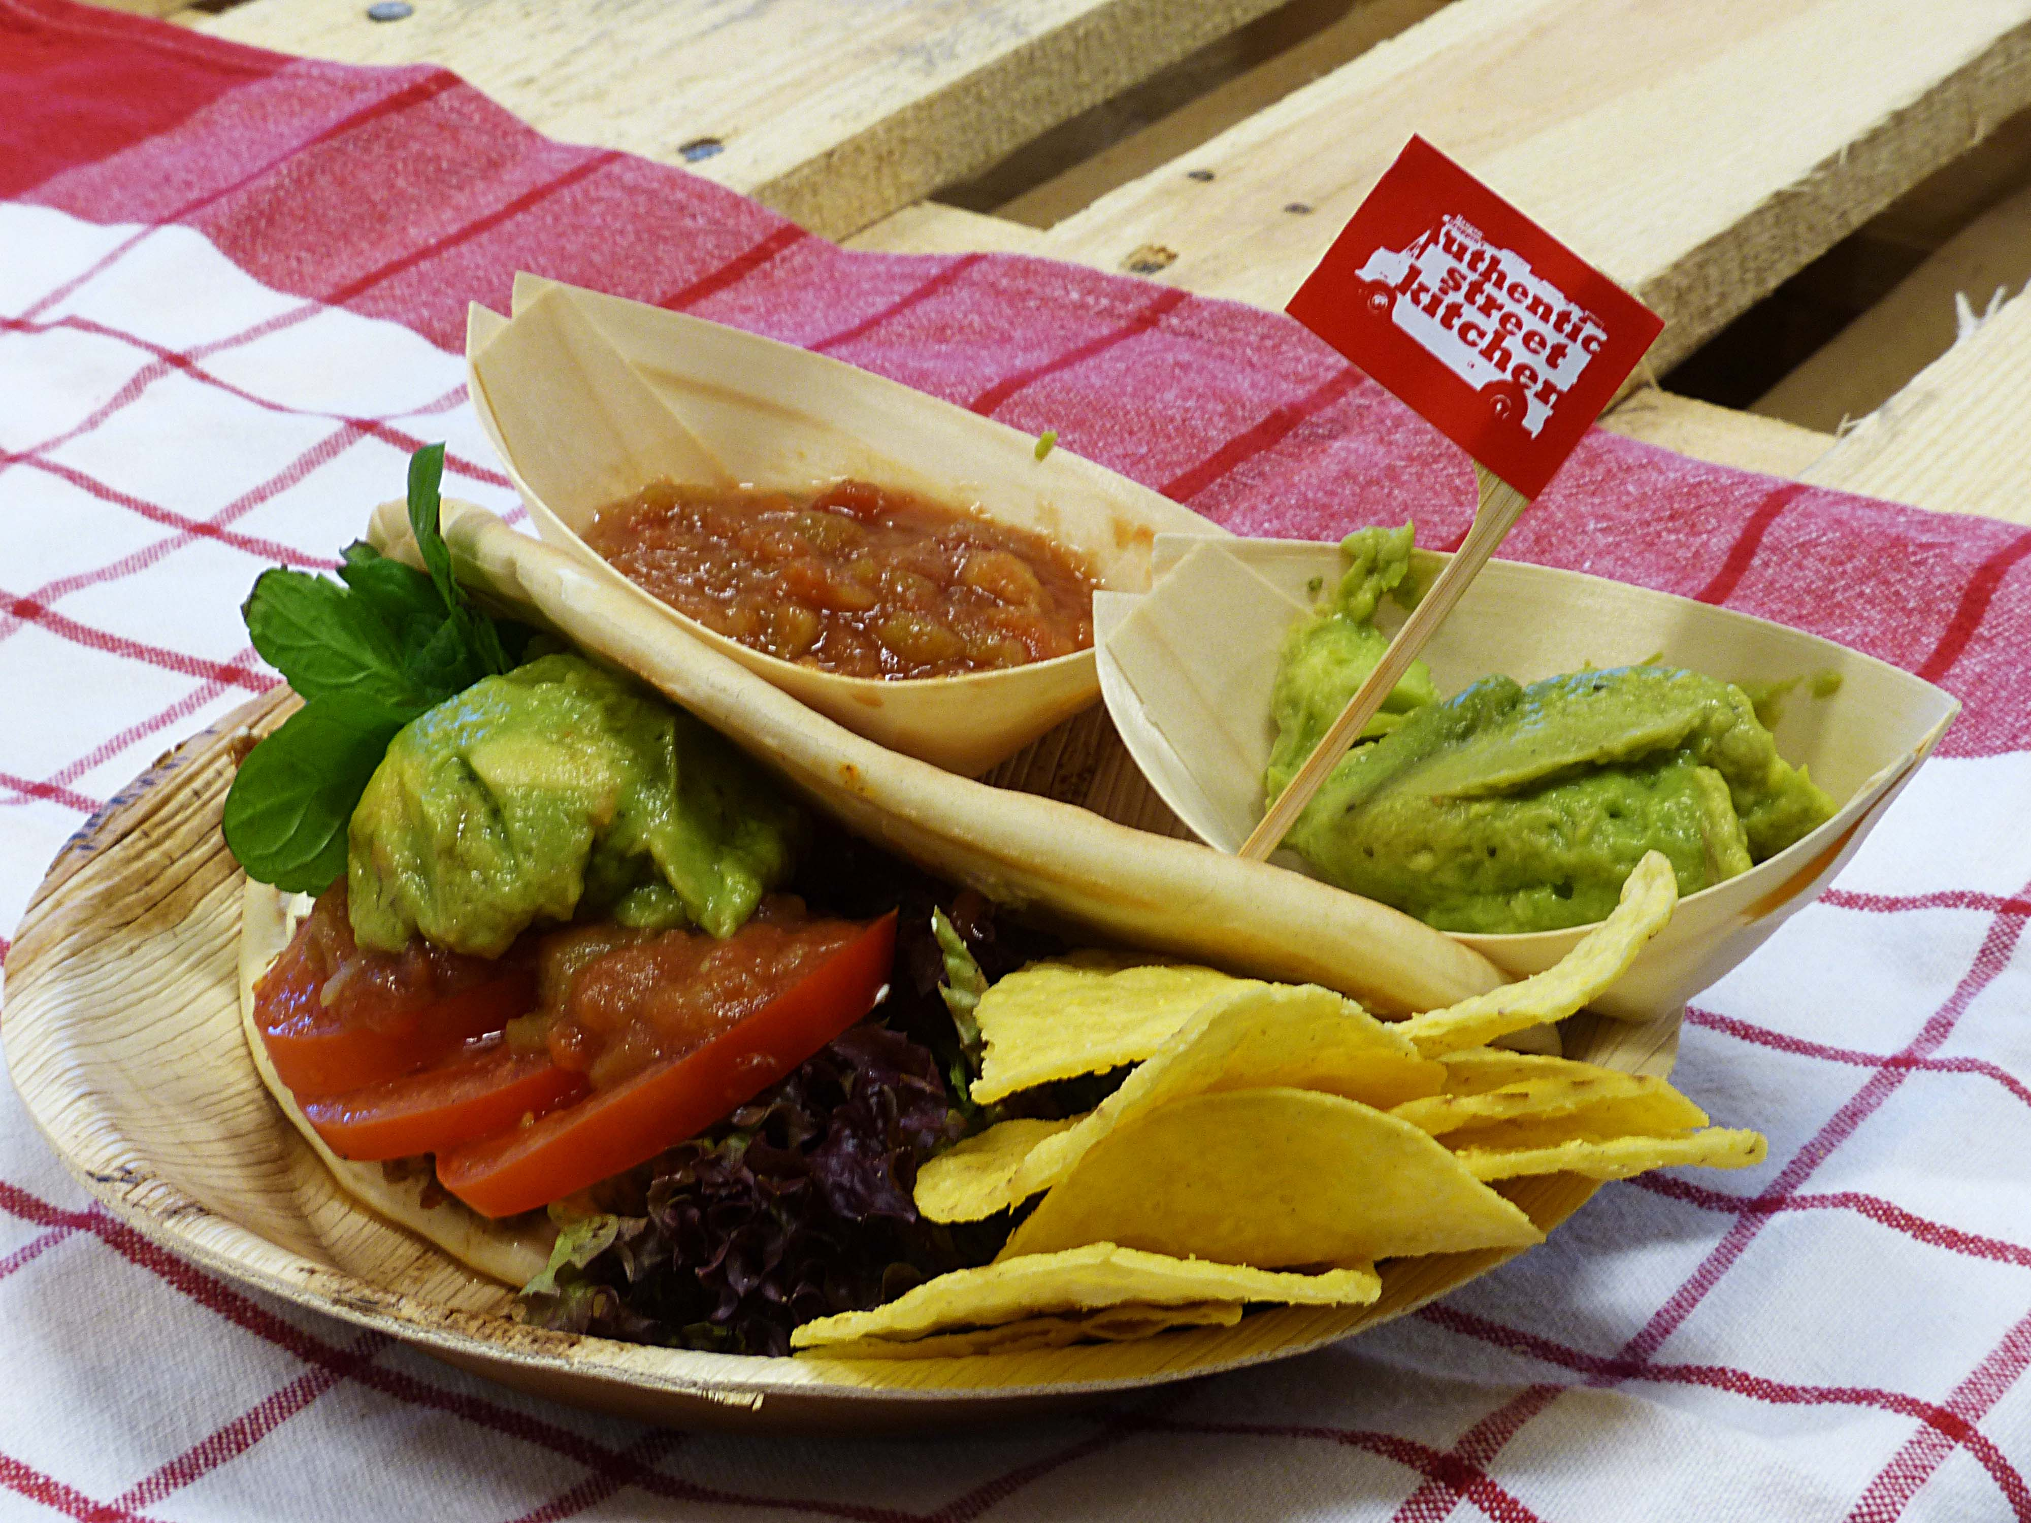

Forstek nanbrødet på 180 grader noen få minutter, deles i to på langsiden nesten helt over, som på et pitabrød. Fylles med fyllet og serveres med tilbehør som sauser, chips, olivenolje eller ekstra pålegg. Forstek nanbrødet på 180 grader noen få minutter, deles i to på langsiden nesten helt over, som på et pitabrød. Fylles med fyllet og serveres med tilbehør som sauser, chips, olivenolje eller ekstra pålegg.
Number of servingsNumber of servings | 1
EPDEPD | ProductProduct | Per servingPer serving |  | TotalTotal |  | QtyPerPackQtyPerPack | PackSizePackSize | PackUnitPackUnit | PackagingPackaging | ItemsItems
21224632122463 | Nanbrød *(Gluten,Hvete gluten)Nanbrød *(Gluten,Hvete gluten) | 65 | gg | 0 | gg | 100 | 6.5 | kgkg | 100x6.5kg100x6.5kg | 0
 | Picante Saus 6x3kg El Paradiso Picante Saus 6x3kg El Paradiso | 0.3 | kgkg | 0 | kgkg |  |  |  |  | 0
 | Tacokjøtt stekt 5x2kg Haugen-Gruppen Tacokjøtt stekt 5x2kg Haugen-Gruppen | 0.05 | kgkg | 0 | kgkg |  |  |  |  | 0
 | Guacamole Western Style 6x1,36kg Guacamole Western Style 6x1,36kg | 0.04 | kgkg | 0 | kgkg |  |  |  |  | 0
 | Tortilla Chips Chilli 12x500g. Mission Tortilla Chips Chilli 12x500g. Mission | 30 | gg | 0 | gg |  |  |  |  | 0
 | salat salat | 0.03 | kgkg | 0 | kgkg |  |  |  |  | 0
22865732286573 | Semi-dried Cherrytomater Semi-dried Cherrytomater | 0.02 | kgkg | 0 | kgkg | 2 | 1.97 | kgkg | 2x1.97kg2x1.97kg | 0
 | løk løk | 10 | gg | 0 | gg |  |  |  |  | 0

 | * Allergens* Allergens

